2022_01_data
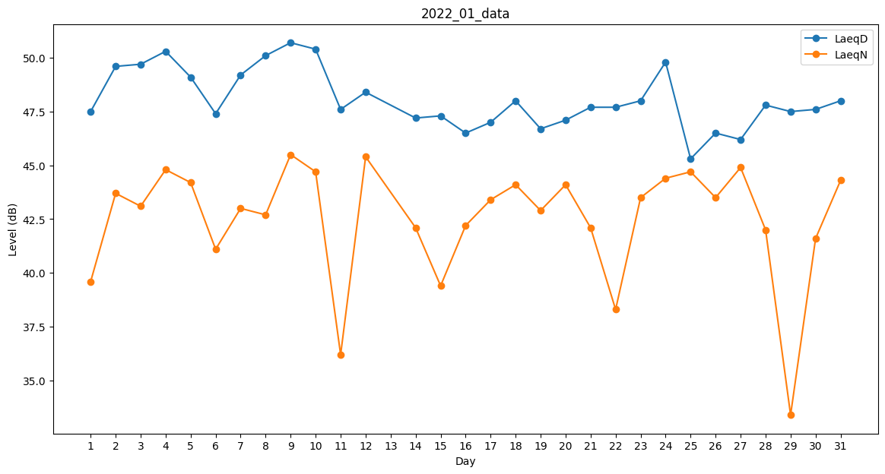
Day | LaeqD | LaeqN
1 | 47.5 | 39.6
2 | 49.6 | 43.7
3 | 49.7 | 43.1
4 | 50.3 | 44.8
5 | 49.1 | 44.2
6 | 47.4 | 41.1
7 | 49.2 | 43
8 | 50.1 | 42.7
9 | 50.7 | 45.5
10 | 50.4 | 44.7
11 | 47.6 | 36.2
12 | 48.4 | 45.4
13 | 46.2 | 0
14 | 47.2 | 42.1
15 | 47.3 | 39.4
16 | 46.5 | 42.2
17 | 47 | 43.4
18 | 48 | 44.1
19 | 46.7 | 42.9
20 | 47.1 | 44.1
21 | 47.7 | 42.1
22 | 47.7 | 38.3
23 | 48 | 43.5
24 | 49.8 | 44.4
25 | 45.3 | 44.7
26 | 46.5 | 43.5
27 | 46.2 | 44.9
28 | 47.8 | 42
29 | 47.5 | 33.4
30 | 47.6 | 41.6
31 | 48 | 44.3

